FORMATO GQ-016
 | PROPUESTA DE MEJORA O INNOVACIÓN |  |  |  | REGISTRO
 |  |  |  |  | COPIA CONTROLADA
 |  |  |  |  | COD GQ-016-R | VERSIÓN 0,5
 |  |  |  |  | FECHA 18-mar-21 | PAGINA 1 DE 1

Nombre de la propuesta: | Implementación, control y centralización de la información a través de LCCA
Nombre de la persona o equipo que genera la PM: | Alexander Peralta Londoño

SITUACIÓN INICIAL |  |  | SITUACIÓN FINAL
Desarrollo Humano reporta nuevos ingresos del proyecto; el asistente administrativo del proyecto los contacta para garantizar el inicio de formación en la respectiva fecha. Una vez finalizado el proceso de formación y obtenida la certificación ante claro, se notifica a desarrollo Humano y SST para programación de curso de alturas; luego del curso de alturas, operaciones reporta a logística personal para entrega de dotación y herramienta, una vez entregados estos elementos los colaboradores quedan a disposición de operaciones para inicio de labores en campo. Se implementa esta propuesta de mejora con el objetivo de mejorar el control de personal y conocer en tiempo real en que fase del proceso se encuentra cada uno de los nuevos ingresos. |  |  | Implementación y puesta en marcha de control y centralización de la información a través de LCCA (Aplicativo de escritorio) para los nuevos ingresos, logrando así el engranaje de las áreas de FORMACIÓN, SST, LOGÍSTICA y OPERACIONES del proyecto CLARO, de esta forma se estandarizan los tiempos de cada proceso y el seguimiento de cada individuo con ingreso a la compañía, el proceso consiste: NUEVO INGRESO: Candidato contratado por Recursos Humanos, para el ingreso al proyecto Claro. • Cargue de Información: Una vez notificados los nuevos ingresos por el área de Desarrollo Humano, el asistente administrativo ingresa al aplicativo la información de estos (contacto, correo, tallas, dirección etc.) FORMACIÓN: Verifica que el personal denominado como NUEVO INGRESO inicie su formación el mismo día que registra. Posteriormente de su certificación registra el puntaje obtenido y deja al mismo en estado CERTIFICADO, donde queda a disposición de SST para la programación de curso de alturas. SST: Procede a programar curso de alturas de acuerdo al perfil o necesidad del colaborador CERTIFICADO, donde debe registrar la fecha de inicio y fecha fin del curso de alturas, de esta forma queda en un estado EN ALTURAS. LOGÍSTICA: Una vez se llega la fecha fin de alturas + 1 día, el colaborador pasa a un estado denominado ENTREGA DOTACIÓN, de esta forma el colaborador debe acercarse a logística para la entrega de la dotación en la fecha estipulada. OPERACIONES: En cuanto LOGÍSTICA notifique, por medio de LCCA la entrega de dotación debe garantizar la entrega del personal a una tecnología y carpeta, registrar placa del vehículo, fecha de inicio de labores en campo y asignar el colaborador a uno de los supervisores.

FOTO O DIBUJO INICIAL |  |  | FOTO O DIBUJO FINAL
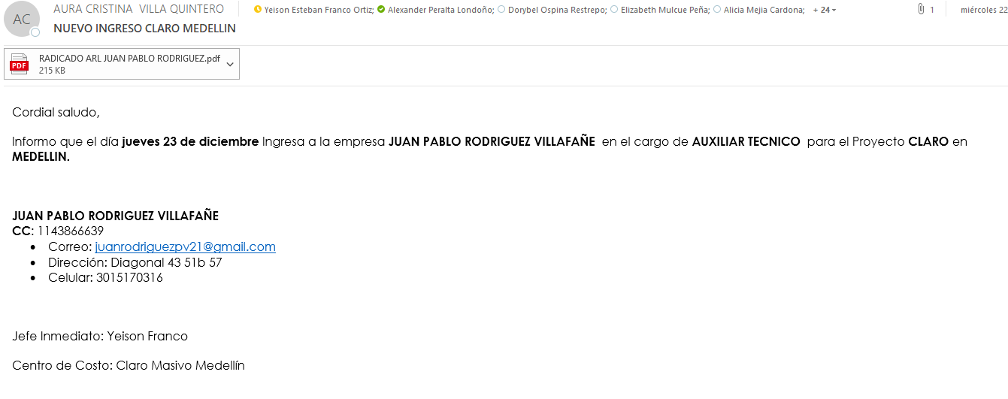 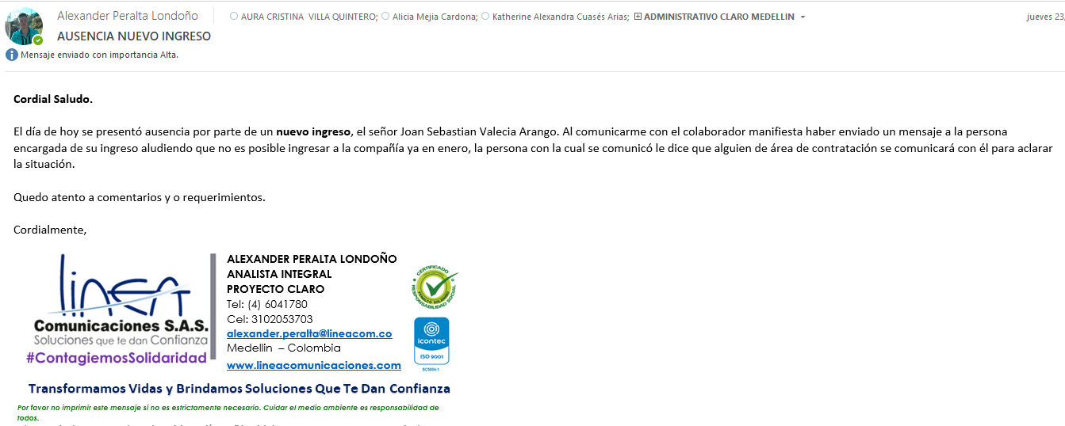 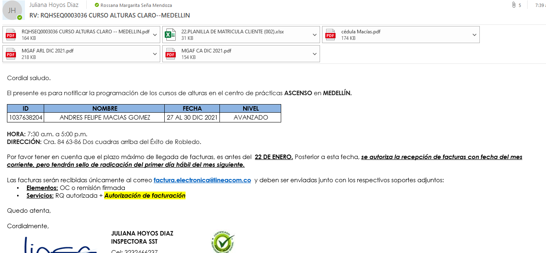 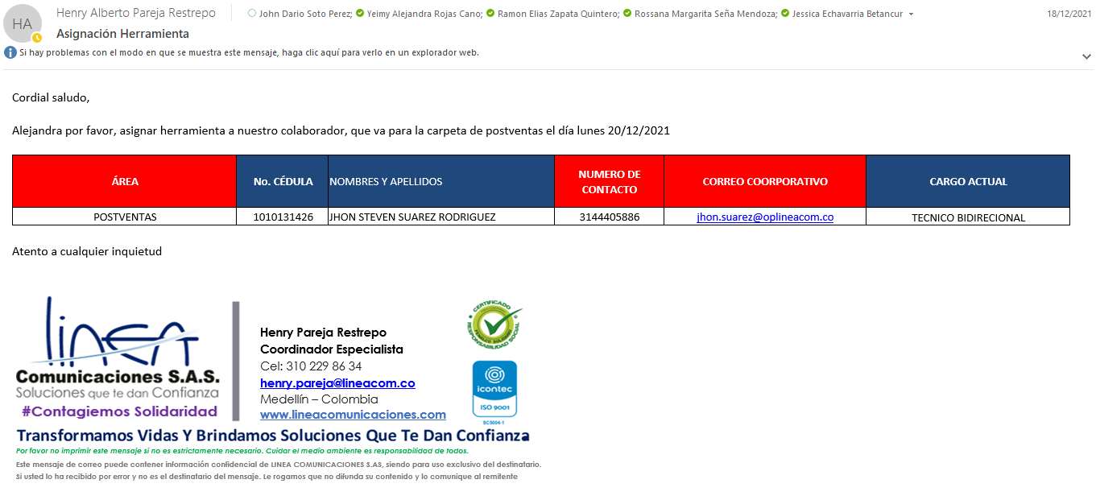 |  |  | 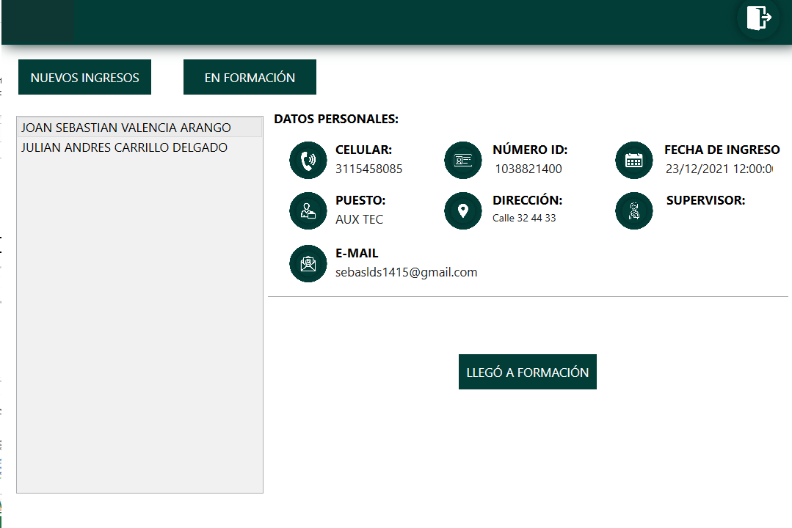 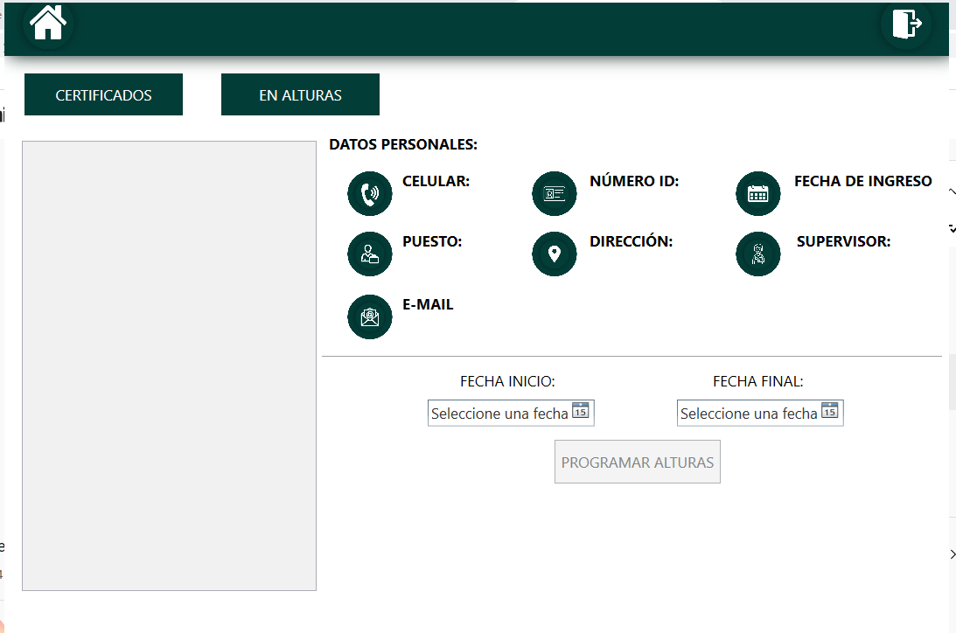 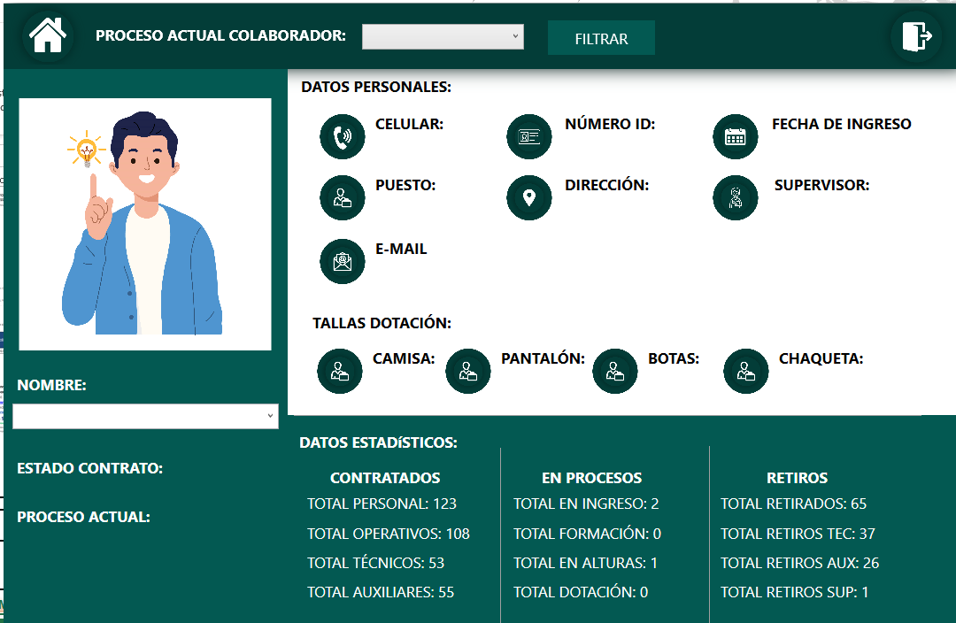

Objetivo: | Centralización y control de los nuevos ingresos del proyecto a través del aplicativo de escritorio LCCA
Alcance: | Abarca notificación de ingreso, proceso de formación , inducción, curso de alturas, entrega de Epps, dotación y herramienta
Requerimientos: | Cada proceso ( Logística, operaciones, formación, sst) es responsable del ingreso y actualización de los módulos bajo su cargo.

Elaborado por: Coordinadora Sistemas Integrados de Gestión Natalia Lopez Marin |  | Revisado por: Dirección de I+D Marlon Alberto Hernández Arboleda |  | Aprobado por: Director de procesos Walter Jiménez

